Sheet1
So sánh các đặt trưng của SCADA và DCS

 |  | Hệ thống PLC+SCADA/HMI |  |  |  |  |  | Hệ thống DCS
Giống nhau |  |  |  |  |  | Cấu trúc phần cứng
 |  |  |  |  |  | Phạm vi chức năng
 |  |  |  |  |  | Ngôn ngữ lập trình

 |  | PLC nối với máy tính qua giao thức POC link OPC link là một phần mềm trung gian được cài trên máy tính. Tagname sẽ khai báo dựa trên phần mềm OPC link
Khác Nhau | 1 | Một hệ scada thường làm một hệ ĐKPT(Nghĩa rộng) |  |  |  |  |  | Một hệ DCS có chức năng của Scada
 | 2 | Một hệ scada không có chức năng điều khiển cơ sở.=> không bao giờ được gọi một hệ DCS, mặt dù nó có thể được xây dựng trên cơ sở các thành phần của một hệ DCS
 | 3 | Cấu hình phần cứng tương dối tự do, công cụ lập trình PLC và công cụ Scada/HMI độc lập với nhau, cơ sở dữ liệu độc lập => Phức tạp hơn. |  |  |  |  |  | Phần cứng chọn gói, môi trường phát triền tích hợp,(điều khiển cơ sở, điều khiển cao cấp, HMI,...), cơ sở dữ liệu toàn cục.
 | 4 | có thể hiểu Scada là hệ thống dùng trong các ứng dụng điều khiển quá trình, công nghiệp hóa chất, truyền tải điện năng. Nó dựa trên một máy tính xử lý trung tâm, dữ lệu thu thập từ các cảm biến đặt tại các phân xưởng, các tòa nhà,.. Hay các trạm từ xa được gửi về máy tính trung tâm để quản lý và điều khiển. |  |  |  |  |  | Dựa trên các phần cứng và phần mềm điều khiển và thu thập dữ liệu trên cơ sở 1 đường truyền thông tin tốc độ cao, các module được phân tán và tổ chức theo 1 cấu trúc nhất định với một chức năng và nhiệm vụ riêng. Các thiết bị giao tiếp trên đường truyền tốc độ cao này cho phép ghép nối dễ dàng với các bộ PLC, Controller, máy tính điều khiển giám sát khác.
 | 5 | Phân bố thành bốn nhóm chính với các chức năng. SCADA độ lập/ Scada nối mạng SCADA ko có khả năng đồ họa/SCADA có khả năng xử lý đồ họa thộng tin thời gian thực |  |  |  |  |  | Các chức năng điều khiển được phân bố khắp hệ thống thay vì xử lý tập trung trên một máy tính riêng lẻ. Một hệ thống DCS tiêu biểu có các trạm điều khiển hoạt dộng độc lập và điều khiển từng bộ phận chuyên dụng của nhà máy,...
 | 6 |  |  |  |  |  |  | Khả năng sử lý tín hiệu tương tự và chạy các trình tự phức tạp là thế mạnh của hệ thống DCS.
 | 7 |  |  |  |  |  |  | Cấu trúc hệ thống DCS
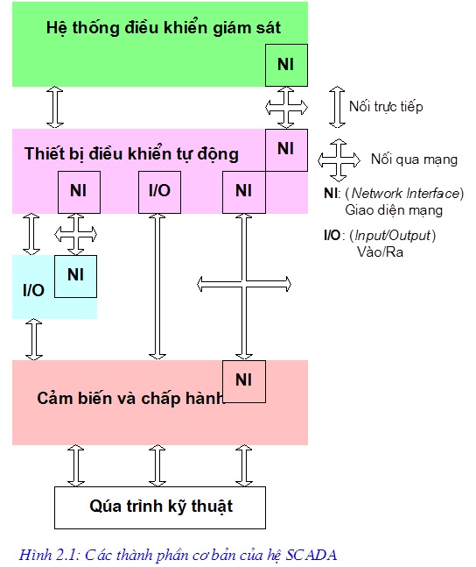
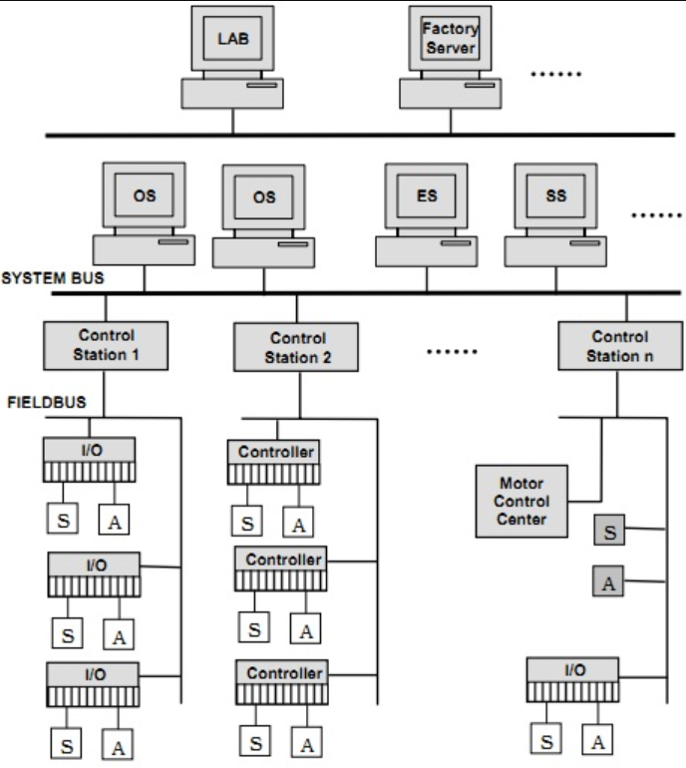

 |  | Hệ kính của hệ thống Scada |  |  |  |  |  |  | Một hệ điều khiển phân tán DCS.
 |  | Server station |  | cấu hình toàn hệ thống nhà máy, nơi lưu trữ các data liên quan tới cấu hình hệ thống, liên kết truyền thông voeis PLC, thu thập dữ liệu |  |  |  |  | 1. Khối điều khiển cục bộ(LCU), bộ điều khiển |  | chức năng đk cơ sở và giám sát, có thể cả đk cao cấp.
 |  | Operator Station |  | dùng để chạy giao diện HMI vận hành hệ thống công nghệ. Máy chỉ có chức năng xem, thao tác trên giao diện vận hành, ko có chức năng chỉnh sửa. Máy này được phân quyền bởi server. |  |  |  |  | 2. Vào/ra từ xa (RIO), vào ra phân tán
 |  | Máy engineer station |  | dùng để chỉnh sửa các giao diện HMI, upload, download chương trinh PLC, chuẩn đoan lỗi, cấu hình,… được phân quyền từ máy Server |  |  |  |  | 3. Trạm vận hành |  | chức năng giao diện vận hành & giám sát, quản lý dữ liệu.
 |  | Máy OPC |  | dùng để giao tiếp với một máy Server khác., 2 server khác hãng sản xuất, để giao tiếp với nhau theo phương thức OPC link. |  |  |  |  | 4. Trạm kỹ thuật |  | phát triển phần mềm, cấu hình và chuẩn đoán hệ thống.
 |  | Máy History |  | là máy dùng để lưu trữ giữ liệu, như trend, alarm, event,.. |  |  |  |  | 5. Bus hệ thống(system bus, data highway), bus điều khiển
 |  |  |  |  |  |  |  |  | 6. Tùy chọn |  | các loại trạm chủ, các máy tính điều khiển cao cấp, các loại bus trường, bus thiết bị.(Foundation fieldbus, dp, deviceNet)
 |  | Giao diện quá trình |  | thiết bị cảm biến, thiết bị đo, thiết bị chuyển đổi, cơ cấu chấp hành. |  |  |  |  | Trạm điều khiển cục bộ |  | là nơi thực hiện mọi chức năng điều khiển cho một công đoạn. Các trạm này thường được đặt trong phòng điều khiển hoặc phòng điện ở cạnh phòng điều khiển trung tâm hoặc rải rác gần khu vực hiện trường
 |  | trạm thu thập dữ liệu trung gian |  | là thiết bị đầu cuối từ xa RTU hoặc các khối điều khiển ligic khả trình PLC có chức năng giao tiếp với thiết bị chấp hành. |  |  |  |  | Trạm vận hành |  | Các trạm vận hành có thể hoạt động song song, độc lập với nhau. Để tiện cho việc vận hành hệ thống,
 |  | Hệ thống truyền thông |  | mạng truyền thông công nghiệp, các thiết bị viễn thông các thiết bị chuyển đổi dồn kênh logic có chức năng truyền dữ liệu cấp trường đến các khói điều khiển |  |  |  |  | Trạm kỹ thuật |  | à nơi cài đặt các công cụ phát triển, cho phép đặt cấu hình cho hệ thống, tạo và theo dõi các chương trình ứng dụng điều khiển và giao diện người - máy, đặt cấu hình và tham số hóa các thiết bị trường.
 |  | Hệ thống điều khiển giám sát |  | gồm các phần mềm và giao giện người máy |  |  |  |  | Hệ thống truyền thông |  | gồm bus trường (field bus) và bus hệ thống (system bus). Bus trường có chức năng ghép nối trạm điều khiển với các trạm vào/ ra phân tán và các thiết bị trường thông minh, còn bus hệ thống sẽ nối mạng các trạm điều khiển cục bộ với nhau và với các trạm vận hành, trạm kỹ thuật.
 |  | PHÂN BIỆT SCADA VÀ DCS
 |  |  | Scada |  |  |  |  |  |  | DCS
 |  | Mục tiêu | hướng tới thu thập dữ diệu, tập trung chủ yếu vào trung tâm đk và bản thân người quản lý. |  |  |  |  |  |  | Hướng đến quá trình, tập trung vào kiểm soát và đưa thông tin tới người quản lý
 |  | Chức năng | dùng giao diện người-máy |  |  |  |  |  |  | hệ thống đk có vòng đk quy trình khép kín tại thiết bị đầu cuối từ xa(RTU) or các khối đk logic khả trình.
 |  | Kết nối | điều khiển theo sự kiện |  |  |  |  |  |  | điều khiển theo quá trình

 |  | Các thành phần của tủ điện |  |  |  | Cơ cấu chấp hành
 |  | nguồn 220Vac, 24Vdc,CB, relay trung gian, contactor, relay nheietj bảo vệ quá tải , PLC, HMI,... |  |  |  | Bơm, quạt, van, Solenoid, xilanh khí nén, motor ngõ ra PLC điều khiển chấp hành. Ngõ vào PLC gồm: Cảm biến , nút nhấn, transmitter, tranducer,công tắt hành trình, switch on/off
 |  | Relay nhiệt và contactor để bảo vệ động cơ và bảo vệ mạch điện không bị quá tải.

 |  | Phương trình PID |  |  |  |  |  |  | Thông số | Modbus RTU |  | Mdbus TCP/IP
 |  | 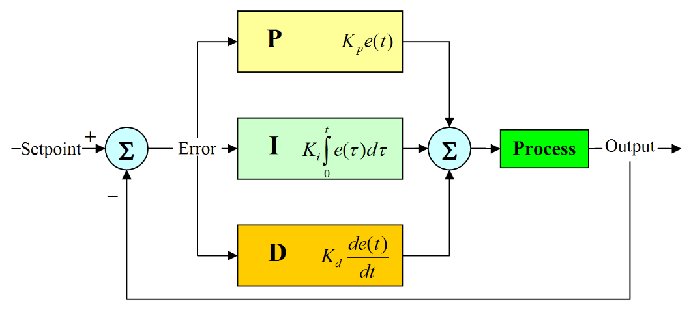 |  |  |  |  |  |  |  | RS232 | RS485 | Ethernet
 |  | Khâu tỉ lệ |  |  | Khâu tích phân |  | Khâu vi phân |  |  | Dùng 1 byte truyền thông cho 1 byte dữ liệu |  | Dùng địa chỉ IP để nhận dạng giao tiếp vói nhau
 |  |  |  |  |  |  |  |  | chế độ hoạt động | TX,RX,GNDsử dụng tín hiệu điện áp chênh lệch, giữa TX,RX so vớiđất. | sử dụng sự chênh lệch điện áp giữa hai dây A,B để phân biệt 0,1
 |  | Kp:càng lớn, đáp ứng càng nhanh,sai số càng lớn, khâu tỉ lệ càng lớn |  |  | Ki: càng lớn, khử sai số ổn định càng nhanh, tăng độ vọt lố. |  | Kd: càng lớn, giảm độ vọt lố, làm chậm đáp ứng quá độ |  | độ dài cáp | 50 feet(15m) | 4000feet(1,2km)
 |  |  |  |  |  |  |  |  | điện áp | -+5 to-+15 V | +-5 to + -6V
 |  |  |  |  |  |  |  |  | trở kháng | 3-7kW | 12kΩ
 |  |  |  |  |  |  |  |  | độ lợi tín hiệu nhận | +-3V | +-200mV
 |  |  |  |  |  |  |  |  | cấu hình đường truyền | điểm tới điểm | đa điểm
 |  |  |  |  |  |  |  |  | tốc độ | 20kbits/s | 10Mbits/s
 |  | Các ký hiệu trong chương trình PLC

